Hoja1
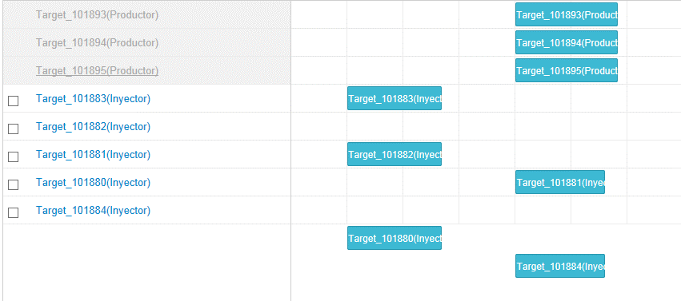
1.- En proyecto de tipo "Secundaria": Agregar operaciones de pozos injectores. Guardar. Mover una operación en el gantt, guardar. Cambiar de página, volve a la página de operaciones, las operaciones cambian de orden. (no como estaba antes).
2.-En proyecto de tipo "Secundaria": Agregar pozos injectores existentes. Al adicionar se adicionan con sus respectivos nombres de pozos al final de todas las operaciones. Guardar el proyecto. Los pozos inyectores existentes cambian de nombre y se colocon al inicio del gantt.
3.-En proyecto de tipo "Secundaria": adicionar nuevos pozos inyectores, al adicionar visualmente se ven asi:

una vez guardados cambian de nombre y de orden:

4.-En proyecto de tipo "Secundaria": adicionar pozos productores nuevos. Guardar, cambiar de pagina. Estas operaciones cambian de nombre , se colocan al principio del gantt y en color grisáseo.

5.- Seleccionar un checkpoint, en la pantalla de operaciones, ingresar a una operación o seleccionar "editar operación" del ícono de opciones: en el "Asignar listas de precios a las operaciones": Seleccionar el check "precios tomados del proyecto", se habilita el botón + . Darle clic, sale un modal y se habilita el botón guardar del proyecto.

6.-En el gantt, el ícono de opciones de las operaciones no tiene tooltip (preguntar que deberia decir)

7.-En el gantt, entrar a una operación, entrar a una actividad y a veces da un error de js:

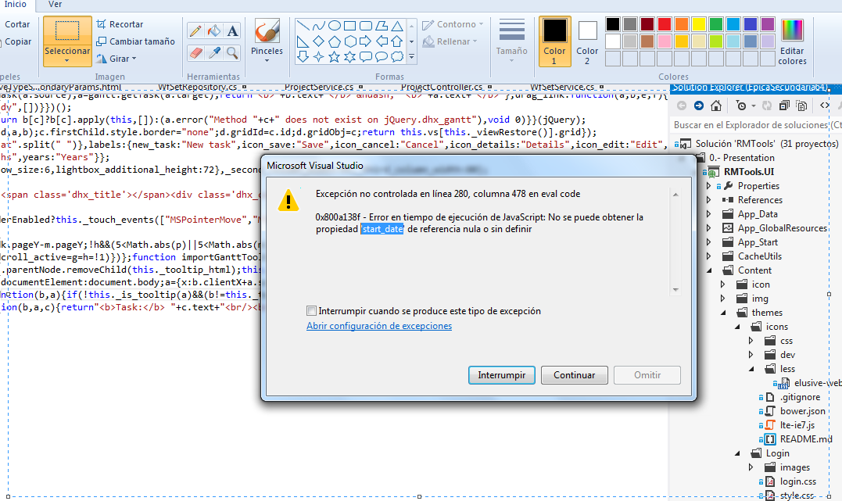

8.- Ingresar a un checkpoint, tickear una operación. Clic en las opciones de las operaciones: Estan saliendo opciones que me dejan modificar la operación y me habilita el botón "guardar" del proyecto. Ejemplo Adjuntar archivos, cambiar plantilla, cambiar tipo de reserva, eliminar, etc.

9.-En Operaciones, despues de agregar nuevos pozos productores, guardar. Ir a otra pantalla y volver a operaciones:

